（例）【新規】育休手当金請求書兼掛金免除申出書
【新規】 育児休業手当金請求書 兼 掛金免除申出書
（あて先）福岡市職員共済組合理事長
育児休業を取得したため、次のとおり育児休業手当金を請求するとともに、掛金の免除を申し出ます。 |  |  |  |  |  |  |  |  |  | ● | 年 | ● | 月 | ● | 日
組合員 | 記号 |  | 番号 |  |  | 所属機関 | 名称 | （局・室・区） |  | （部） |  |  | （課）
 | 9700 |  | ●●●●● |  |  |  |  | ●●局●●部●●課
 | ﾌﾘｶﾞﾅ | ｷｮｳｻｲ ﾀﾛｳ |  |  |  |  | 所在地 | ●●市●●区●●▲-▲-▲
 | 氏名 | 共済 太郎
 | 住所 | 〒 |  | － |  |  | （※通勤届に記載された住所と同じ場合は省略可）

 | 電話番号 | （ ▲▲▲ ） ▲▲▲▲ － ▲▲▲▲ |  |  |  |  |  | ※日中連絡のつく電話番号
 | メール | kyosai-taro@××.com |  |  |  |  |  | ※電話連絡のつかない場合はメールにてご連絡することがあります。 メール連絡を希望されない場合は記入不要です。

←「育児休業開始日が属する月」と「育児休業終了日の翌日が属する月」が同一の
場合のみ記入してください。
請求に係る子の氏名 |  | 共済 次郎 |  |  |  | 子の生年月日 |  |  |  | R6 | 年 | 5 | 月 | 20 | 日
育児休業の承認期間 |  | 初 日 | R6 | 年 | 6 | 月 | 1 | 日 | 末 日 | R7 | 年 | 5 | 月 | 31 | 日
育児休業の日数 |  |  |  | 日
（組合員が母親の場合） 産後休暇の期間 |  | 初 日 |  | 年 |  | 月 |  | 日 | 末 日 |  | 年 |  | 月 |  | 日
育児休業手当金 請求期間 |  | 初 日 | R6 | 年 | 6 | 月 | 1 | 日 | 末 日 | R7 | 年 | 5 | 月 | 19 | 日
①育休承認期間の末日 ▲
②お子様の１歳のお誕生日の前日（パパ・ママ育休プラス該当の場合は１歳２か月の前日） ①と②いずれか早い方
※雇用保険の被保険者は、ハローワークに受給可否を確認してください。
雇用保険からの支給がある場合は、当組合には請求できません。
休業中の報酬 |  | 無 |  |  |  | 標準報酬（短期）の 等級及び月額 （※不明な場合は省略可） |  |  | ● | 級 | ●●● |  |  |  | 円
雇用保険からの 育児休業給付の支給 |  | 無
請求金額 |  | 地方公務員等共済組合法第70条の2第1項及び第3項により算定される額
パパ・ママ 育休プラス 該当の場合 | 配偶者 氏名 |  |  |  |  | （配偶者が福岡市職員の場合） 職員コード
 | 配偶者の育休期間 | 初 日 |  | 年 |  | 月 |  | 日 | 末 日 |  | 年 |  | 月 |  | 日

（備考）
1．育児休業に係る辞令書の写しを添付すること
2．パパ・ママ育休プラスに該当する場合は、配偶者の辞令書及び住民票の写しを添付すること
※パパ・ママ育休プラスとは
配偶者が組合員より先に育休を取得している場合、子が１歳２か月に達する日まで育休手当金の受給ができる制度です。
ただし、受給日数は一人あたり３６５日（土日含む）までです。
3．標準報酬月額は、育児休業を始めた日の属する月の金額を記入。不明な場合は省略可。
4.育休中の掛金免除については、当組合ホームページの（TOP＞共済組合のしくみ＞掛金（保険料）免除について）を参照のこと。
５．提出先：福岡市職員共済組合 （庁内巡回メール、郵送、窓口（市役所本庁舎８階）持込いずれも可）
６．本請求書に記載された個人情報は、当該給付金支給及び掛金免除のために利用します。

●提出・お問い合わせ
 |  |  |  |  |  | お問い合わせはこちらからどうぞ
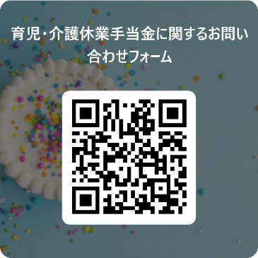
〒810-8620
福岡市中央区天神1-8-1（福岡市役所８階）
福岡市職員共済組合 保健医療係
092-711-4146
ホームページ
https://city-fukuoka-kyosai.or.jp/

